1
VALIDAR MENSAJE CON ROL BUZON.SUPERVISOR.ENTIDAD EN UN PERIODO DE 1 MES PARA UN DETERMINADO USUARIO

PASO 1: IDENTIFICAR EL ROL CON EL COMPONENTE
Se extrae el _id para identicar con los usuarios de dicho ROL

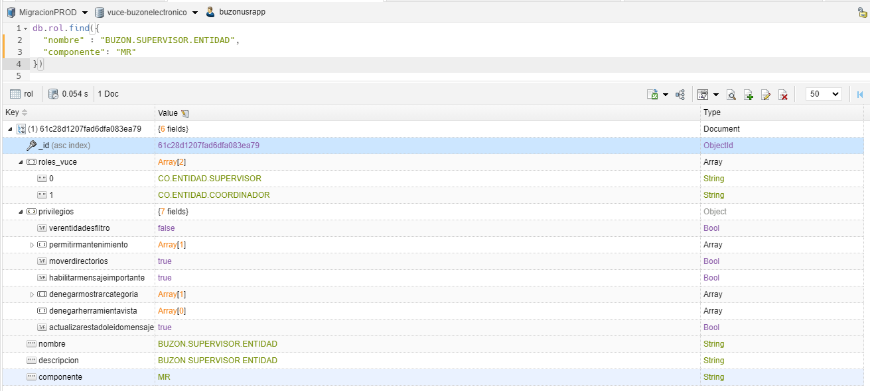

PASO 2: IDENTIFICAR EL USUARIO RELACIONADO AL ID ROL
Se extrae el propietario.code para identicar el Id del usuario

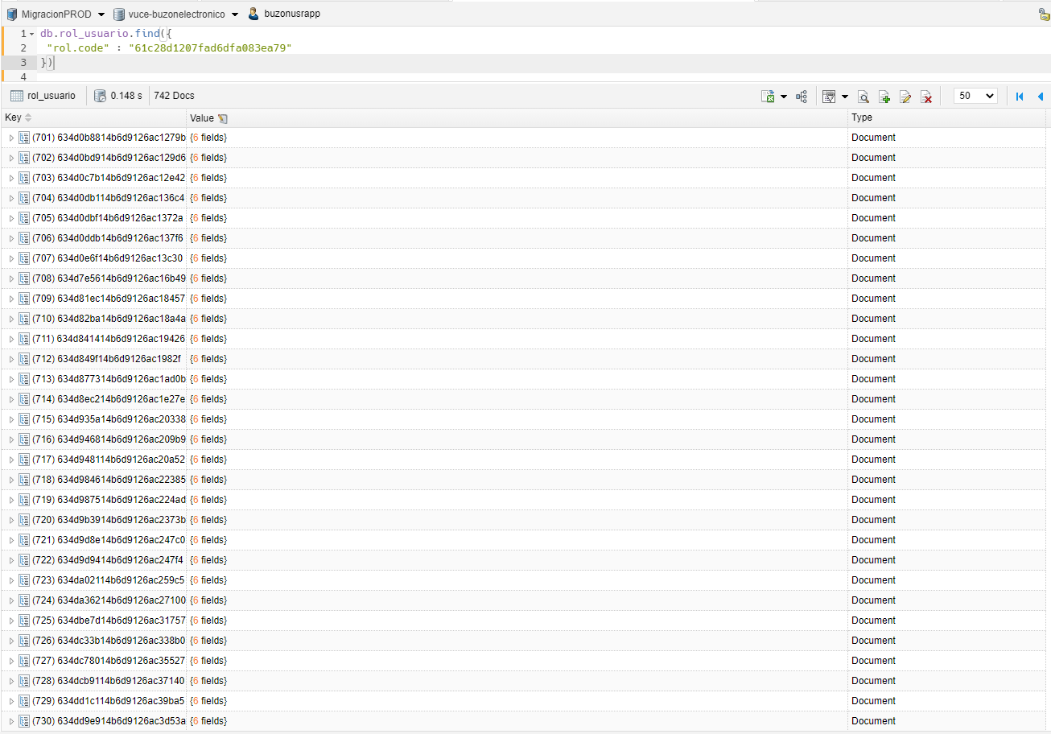

PASO 3: IDENTIFICAR EL USUARIO RELACIONADO AL CODE
Se extrae el usuario_id para identicar en los envios

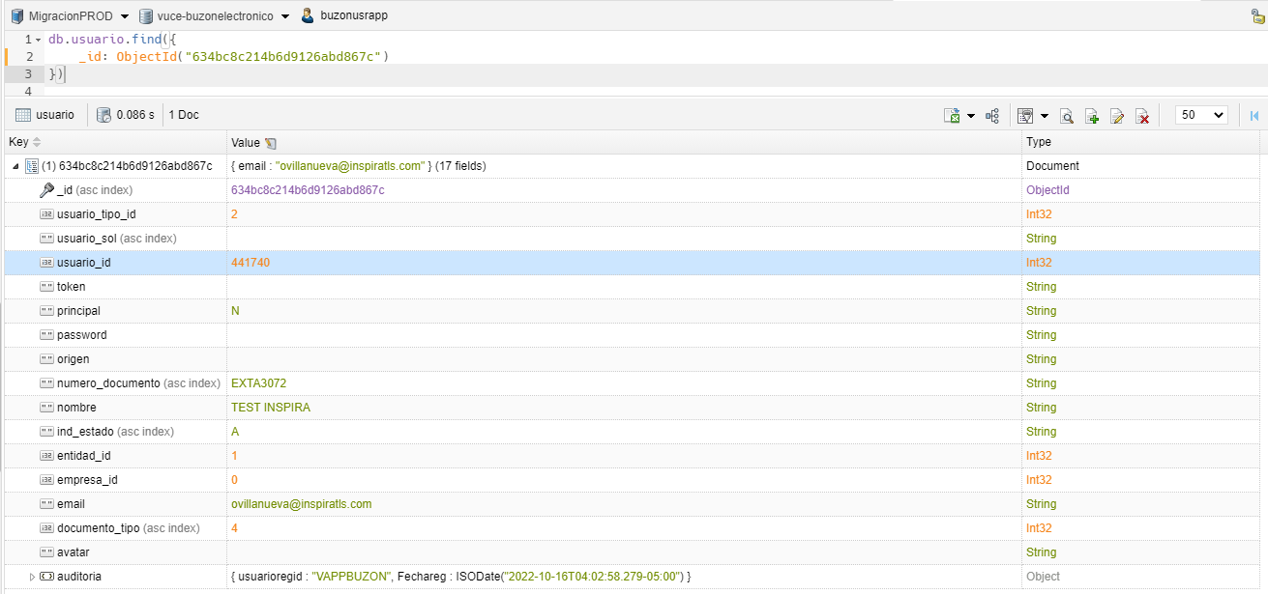

PASO 4: IDENTIFICAR LOS AVISOS DE TIPO "MENSAJE" EN PERIODO DE "1" SEMANA
Se muestra un total de 72292 registros de tipo mensaje en un periodo de una semana

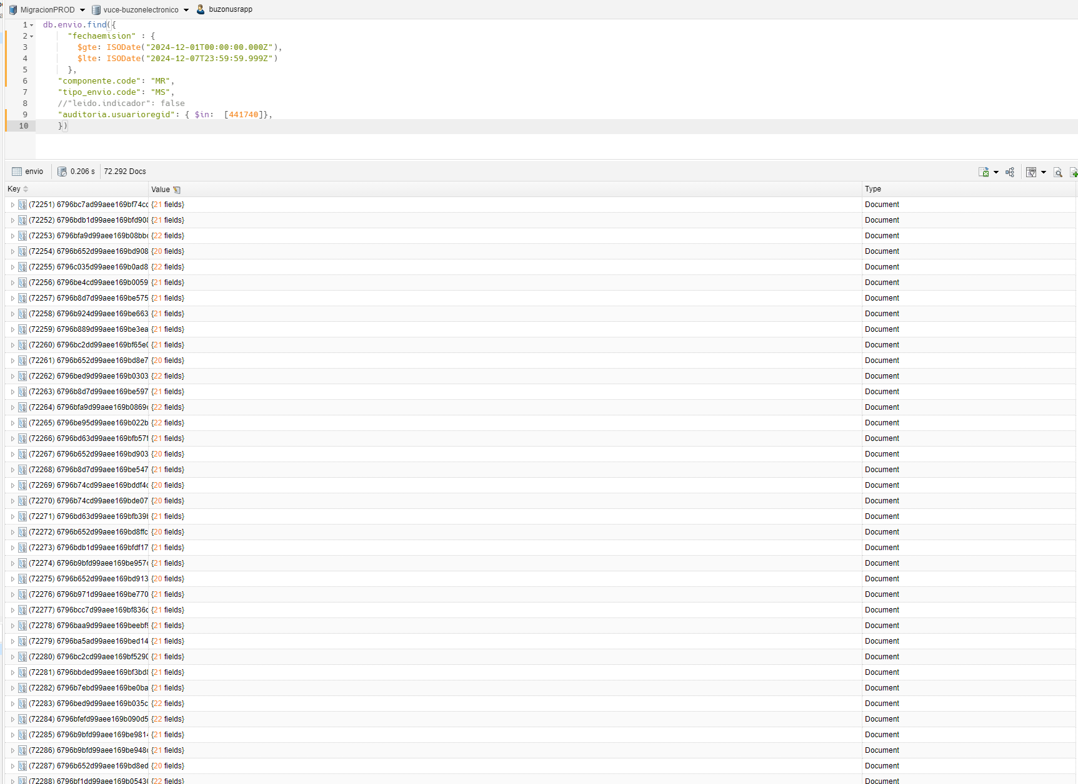

rol: id | rol_usuario: rol_code | usuario: id usuario | envio: usuarioregid | tipo envio
61c28d1207fad6dfa083ea79 | 61c28d1207fad6dfa083ea79 | 634bc8c214b6d9126abd867c | 441740 | Mensaje

2
VALIDAR NOTIFICACION CON ROL BUZON.SUPERVISOR.ENTIDAD EN UN PERIODO DE 1 MES PARA UN DETERMINADO USUARIO

PASO 1: IDENTIFICAR EL ROL CON EL COMPONENTE
Se extrae el _id para identicar con los usuarios de dicho ROL

PASO 2: IDENTIFICAR EL USUARIO RELACIONADO AL ID ROL
Se extrae el propietario.code para identicar el Id del usuario

PASO 3: IDENTIFICAR EL USUARIO RELACIONADO AL CODE
Se extrae el usuario_id para identicar en los envios

PASO 4: IDENTIFICAR LOS AVISOS DE TIPO "NOTIFICACION" EN PERIODO DE "1" SEMANA
Se muestra un total de 12793 registros de tipo notificacion en un periodo de una semana

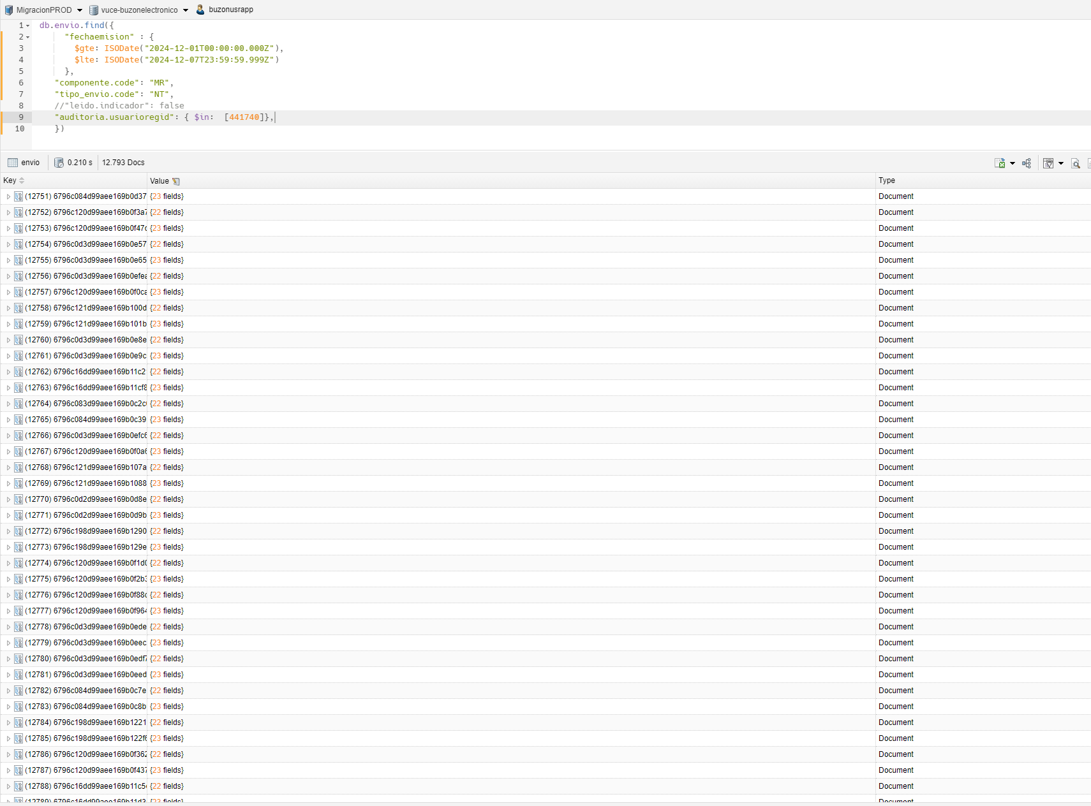

rol: id | rol_usuario: rol_code | usuario: id usuario | envio: usuarioregid | tipo envio
61c28d1207fad6dfa083ea79 | 61c28d1207fad6dfa083ea79 | 634bc8c214b6d9126abd867c | 441740 | Notificacion

3
VALIDAR MENSAJE CON ROL BUZON.SUPERVISOR.ENTIDAD EN UN PERIODO DE 1 MES PARA UN DETERMINADO USUARIO

PASO 1: IDENTIFICAR EL ROL CON EL COMPONENTE
Se extrae el _id para identicar con los usuarios de dicho ROL

PASO 2: IDENTIFICAR EL USUARIO RELACIONADO AL ID ROL
Se extrae el propietario.code para identicar el Id del usuario

PASO 3: IDENTIFICAR EL USUARIO RELACIONADO AL CODE
Se extrae el usuario_id para identicar en los envios

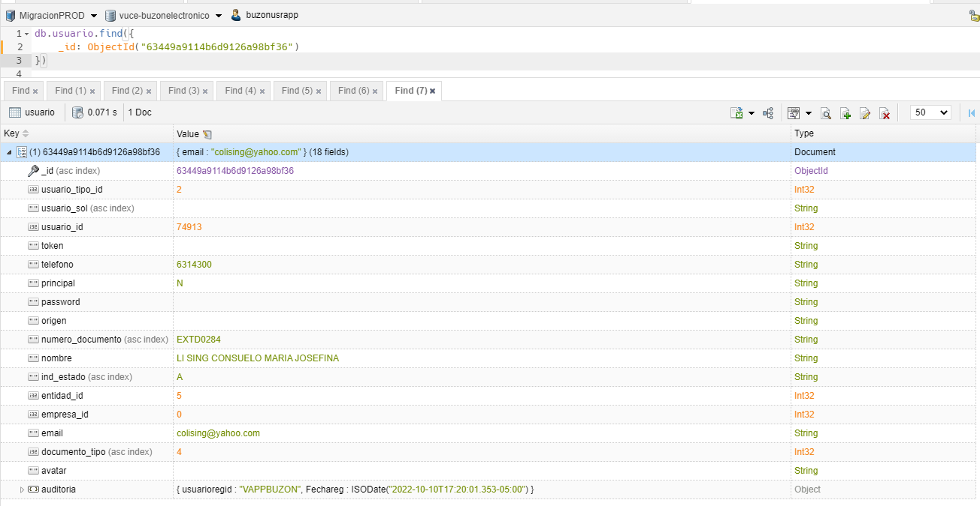

PASO 4: IDENTIFICAR LOS AVISOS DE TIPO "MENSAJE" EN PERIODO DE "1" MES
Se muestra un total de 30 registros de tipo mensaje en un periodo de un mes

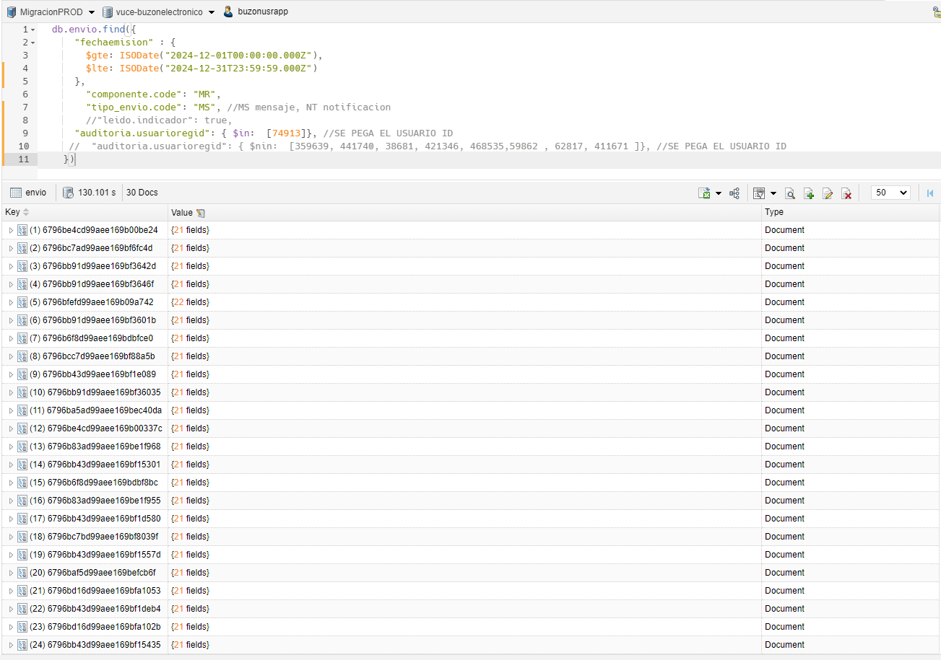

rol: id | rol_usuario: rol_code | usuario: id usuario | envio: usuarioregid | tipo envio
61c28d1207fad6dfa083ea79 | 61c28d1207fad6dfa083ea79 | 63449a9114b6d9126a98bf36 | 74913 | Mensaje

4
VALIDAR MENSAJE CON ROL BUZON.SUPERVISOR.ENTIDAD EN UN PERIODO DE 1 MES PARA UN DETERMINADO USUARIO

PASO 1: IDENTIFICAR EL ROL CON EL COMPONENTE
Se extrae el _id para identicar con los usuarios de dicho ROL

PASO 2: IDENTIFICAR EL USUARIO RELACIONADO AL ID ROL
Se extrae el propietario.code para identicar el Id del usuario

PASO 3: IDENTIFICAR EL USUARIO RELACIONADO AL CODE
Se extrae el usuario_id para identicar en los envios

PASO 4: IDENTIFICAR LOS AVISOS DE TIPO "NOTIFICACION" EN PERIODO DE "1" MES
Se muestra un total de 42 registros de tipo notificacion en un periodo de un mes

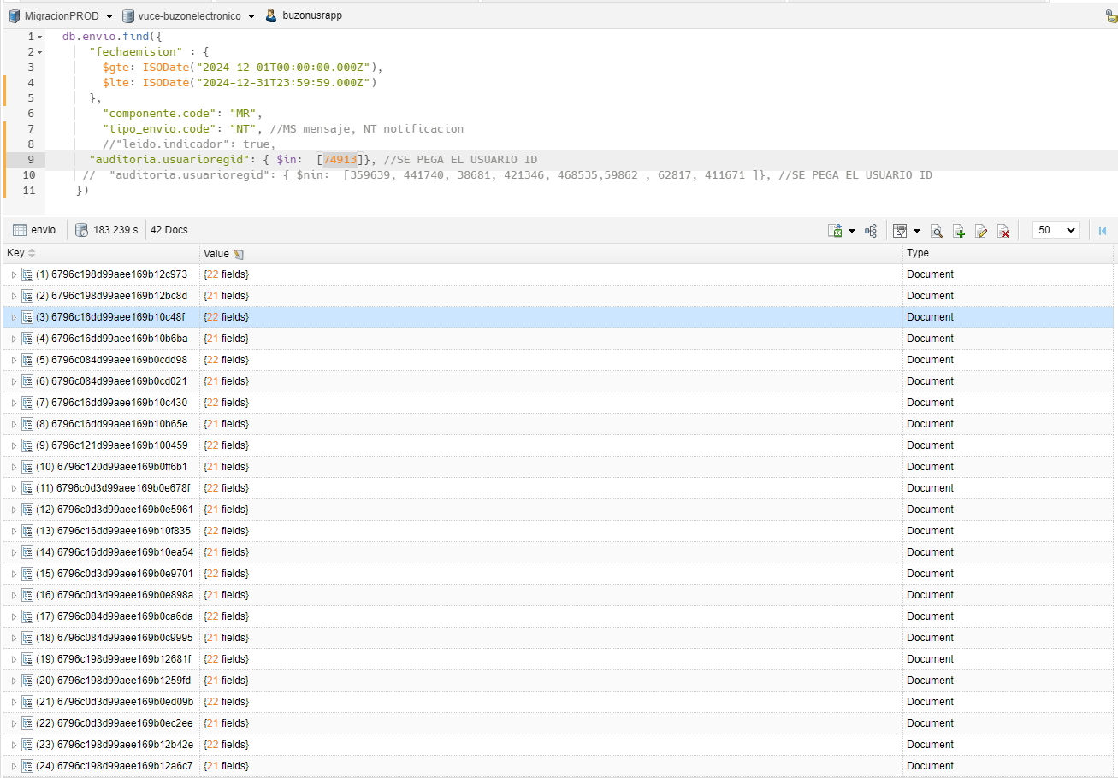

rol: id | rol_usuario: rol_code | usuario: id usuario | envio: usuarioregid | tipo envio
61c28d1207fad6dfa083ea79 | 61c28d1207fad6dfa083ea79 | 63449a9114b6d9126a98bf36 | 74913 | Notificacion

5
VALIDAR MENSAJE CON ROL BUZON.ENTIDAD EN UN PERIODO DE 1 MES PARA UN DETERMINADO USUARIO

PASO 1: IDENTIFICAR EL ROL CON EL COMPONENTE
Se extrae el _id para identicar con los usuarios de dicho ROL

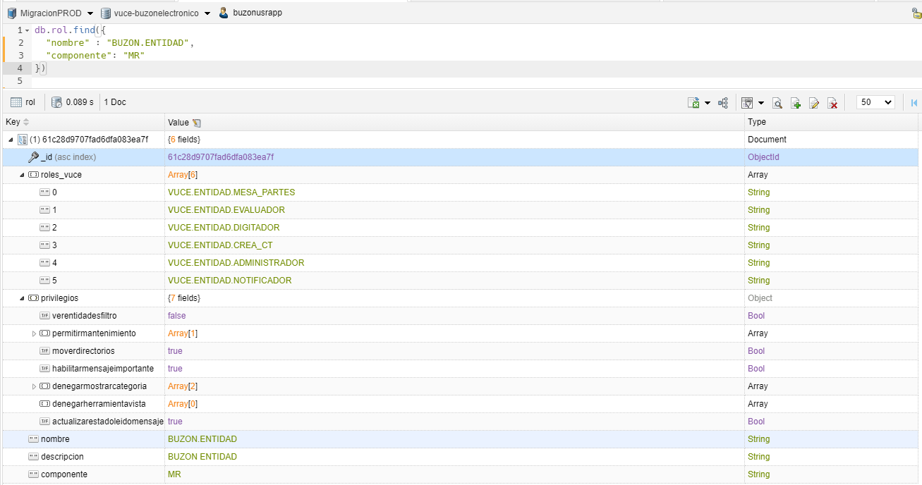

PASO 2: IDENTIFICAR EL USUARIO RELACIONADO AL ID ROL
Se extrae el propietario.code para identicar el Id del usuario

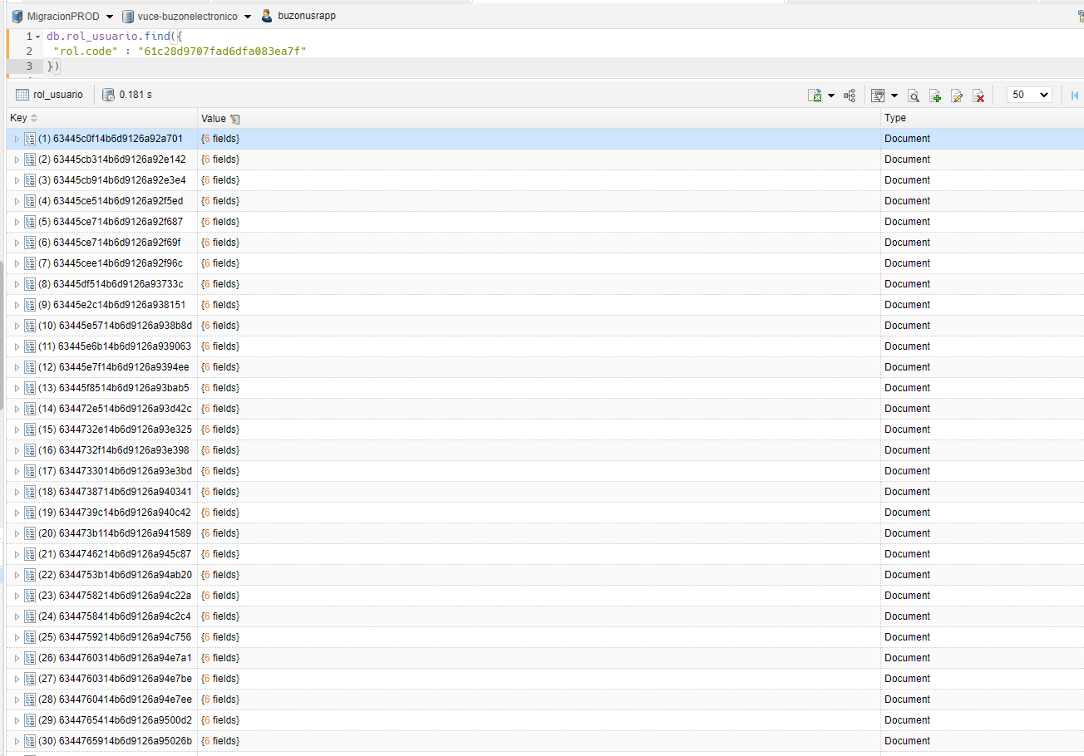

PASO 3: IDENTIFICAR EL USUARIO RELACIONADO AL CODE
Se extrae el usuario_id para identicar en los envios

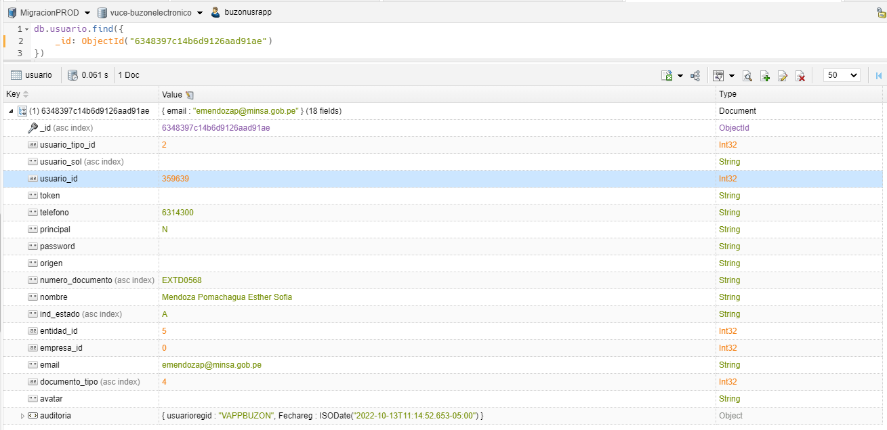

PASO 4: IDENTIFICAR LOS AVISOS DE TIPO "MENSAJE" EN PERIODO DE "1" MES
Se muestra un total de 33 registros de tipo mensaje en un periodo de un mes

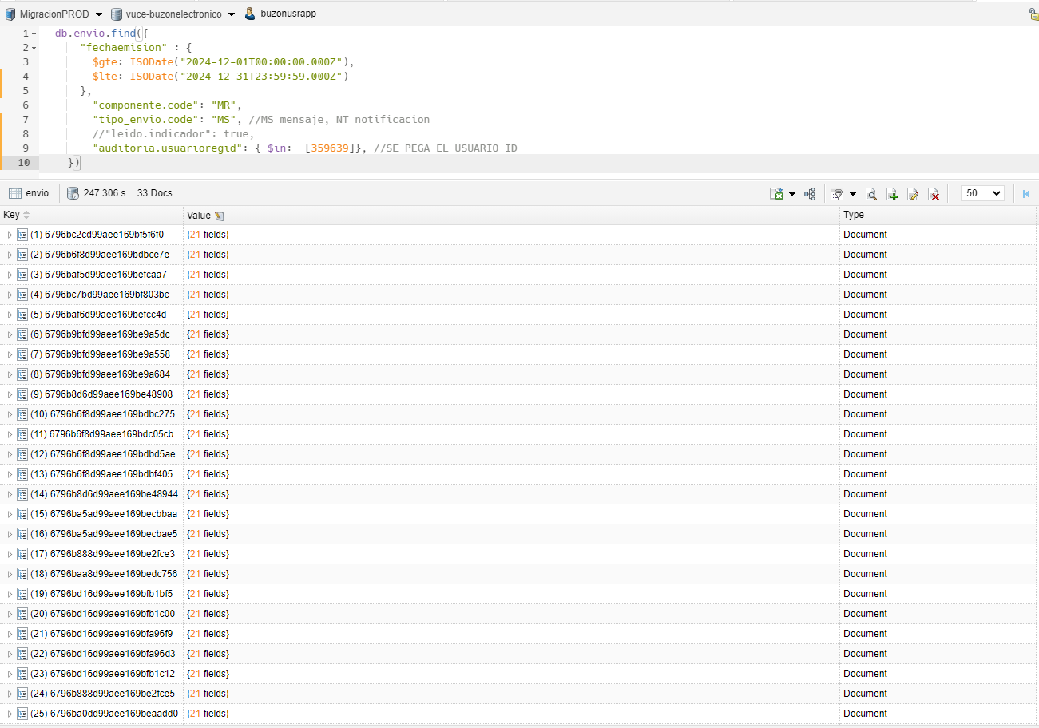

rol: id | rol_usuario: rol_code | usuario: id usuario | envio: usuarioregid | tipo envio
61c28d9707fad6dfa083ea7f | 61c28d9707fad6dfa083ea7f | 6348397c14b6d9126aad91ae | 359639 | Mensaje

6
VALIDAR NOTIFICACION CON ROL BUZON.ENTIDAD EN UN PERIODO DE 1 MES PARA UN DETERMINADO USUARIO

PASO 1: IDENTIFICAR EL ROL CON EL COMPONENTE
Se extrae el _id para identicar con los usuarios de dicho ROL

PASO 2: IDENTIFICAR EL USUARIO RELACIONADO AL ID ROL
Se extrae el propietario.code para identicar el Id del usuario

PASO 3: IDENTIFICAR EL USUARIO RELACIONADO AL CODE
Se extrae el usuario_id para identicar en los envios

PASO 4: IDENTIFICAR LOS AVISOS DE TIPO "NOTIFICACION" EN PERIODO DE "1" MES
Se muestra un total de 42 registros de tipo notificacion en un periodo de un mes

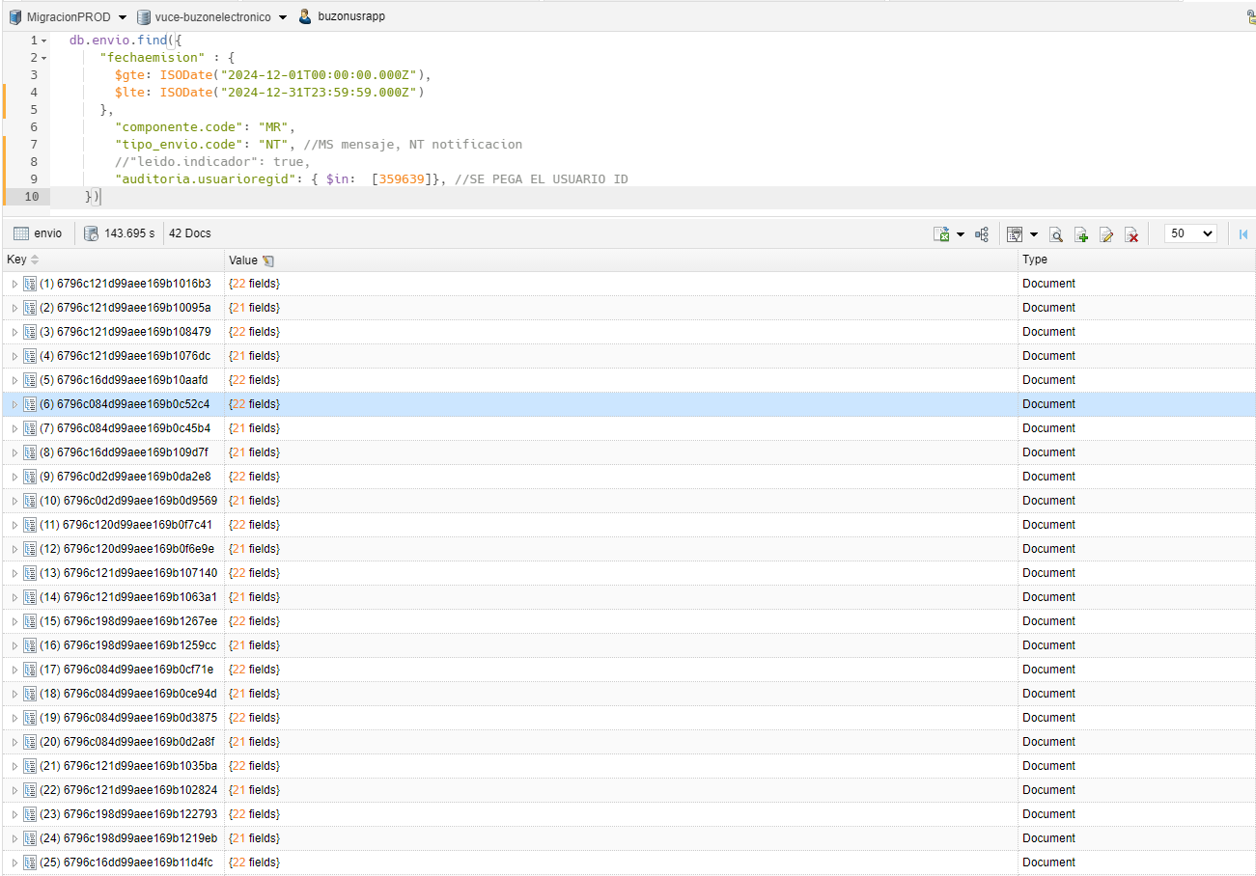

rol: id | rol_usuario: rol_code | usuario: id usuario | envio: usuarioregid | tipo envio
61c28d9707fad6dfa083ea7f | 61c28d9707fad6dfa083ea7f | 6348397c14b6d9126aad91ae | 359639 | Notificacion

7
VALIDAR MENSAJE CON ROL BUZON.ENTIDAD EN UN PERIODO DE 1 MES PARA UN DETERMINADO USUARIO

PASO 1: IDENTIFICAR EL ROL CON EL COMPONENTE
Se extrae el _id para identicar con los usuarios de dicho ROL

PASO 2: IDENTIFICAR EL USUARIO RELACIONADO AL ID ROL
Se extrae el propietario.code para identicar el Id del usuario

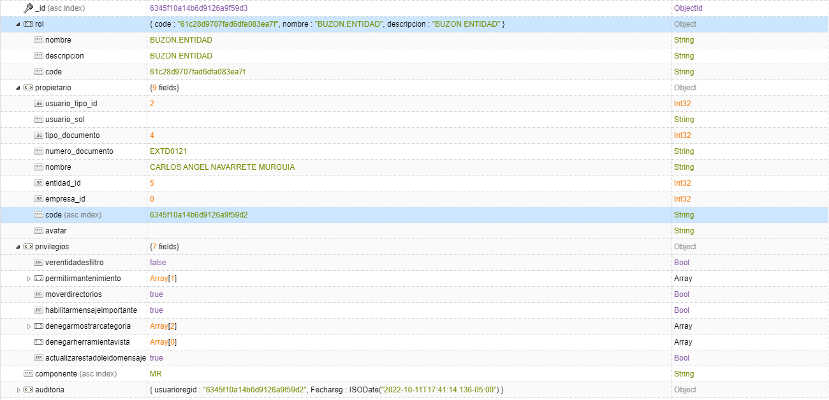

PASO 3: IDENTIFICAR EL USUARIO RELACIONADO AL CODE
Se extrae el usuario_id para identicar en los envios

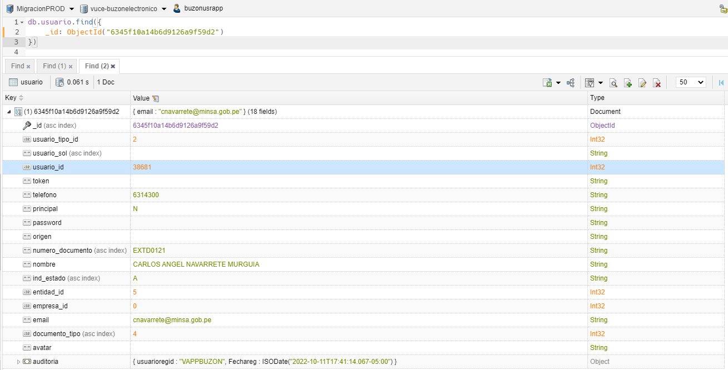

PASO 4: IDENTIFICAR LOS AVISOS DE TIPO "MENSAJE" EN PERIODO DE "1" MES
Se muestra un total de 9 registros de tipo mensaje en un periodo de un mes

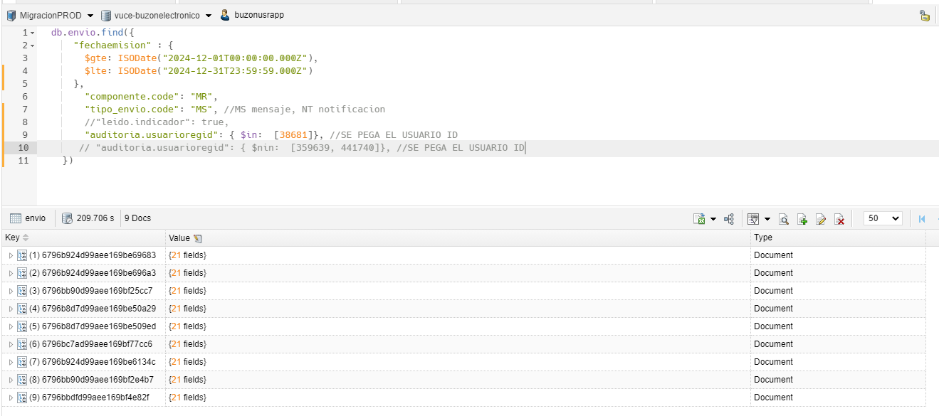

rol: id | rol_usuario: rol_code | usuario: id usuario | envio: usuarioregid | tipo envio
61c28d9707fad6dfa083ea7f | 61c28d9707fad6dfa083ea7f | 6345f10a14b6d9126a9f59d2 | 38681 | Mensaje

8
VALIDAR NOTIFICACION CON ROL BUZON.ENTIDAD EN UN PERIODO DE 1 MES PARA UN DETERMINADO USUARIO

PASO 1: IDENTIFICAR EL ROL CON EL COMPONENTE
Se extrae el _id para identicar con los usuarios de dicho ROL

PASO 2: IDENTIFICAR EL USUARIO RELACIONADO AL ID ROL
Se extrae el propietario.code para identicar el Id del usuario

PASO 3: IDENTIFICAR EL USUARIO RELACIONADO AL CODE
Se extrae el usuario_id para identicar en los envios

PASO 4: IDENTIFICAR LOS AVISOS DE TIPO "NOTIFICACION" EN PERIODO DE "1" MES
Se muestra un total de 6 registros de tipo notificacion en un periodo de un mes

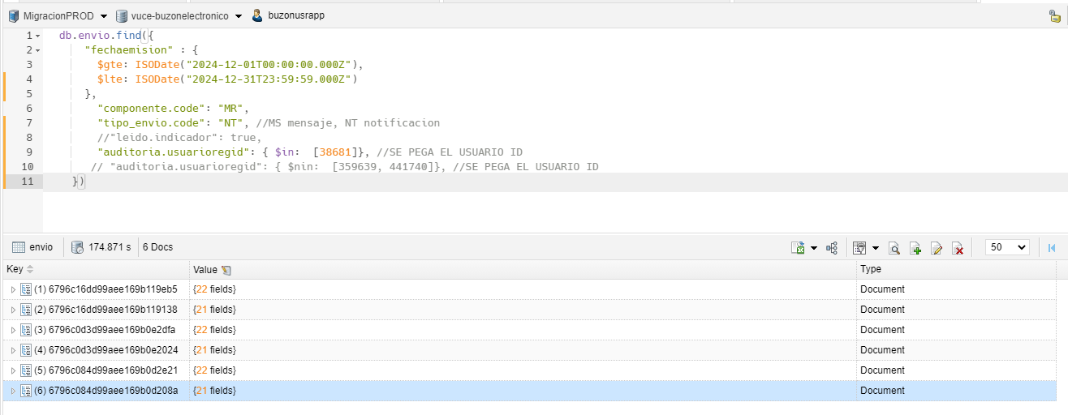

rol: id | rol_usuario: rol_code | usuario: id usuario | envio: usuarioregid | tipo envio
61c28d9707fad6dfa083ea7f | 61c28d9707fad6dfa083ea7f | 6345f10a14b6d9126a9f59d2 | 38681 | Notificacion

9
VALIDAR MENSAJE CON ROL BUZON.SUPERVISOR.ADMINISTRADO EN UN PERIODO DE 1 MES PARA UN DETERMINADO USUARIO 1

PASO 1: IDENTIFICAR EL ROL CON EL COMPONENTE
Se extrae el _id para identicar con los usuarios de dicho ROL

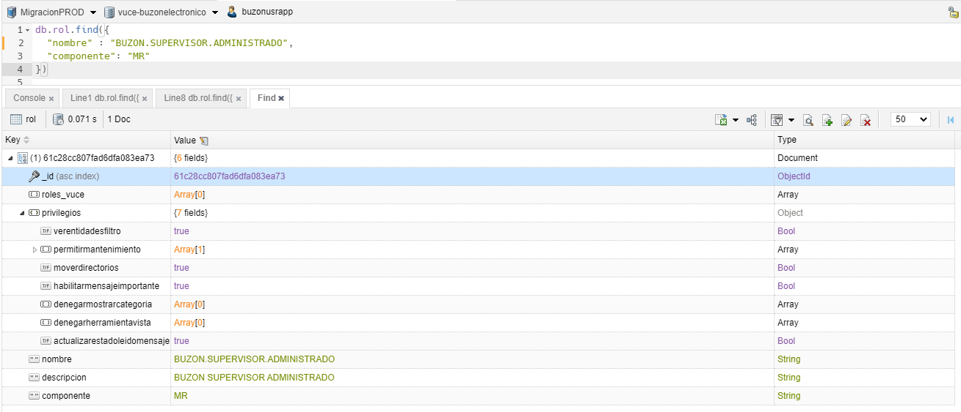

PASO 2: IDENTIFICAR EL USUARIO RELACIONADO AL ID ROL
Se extrae el propietario.code para identicar el Id del usuario

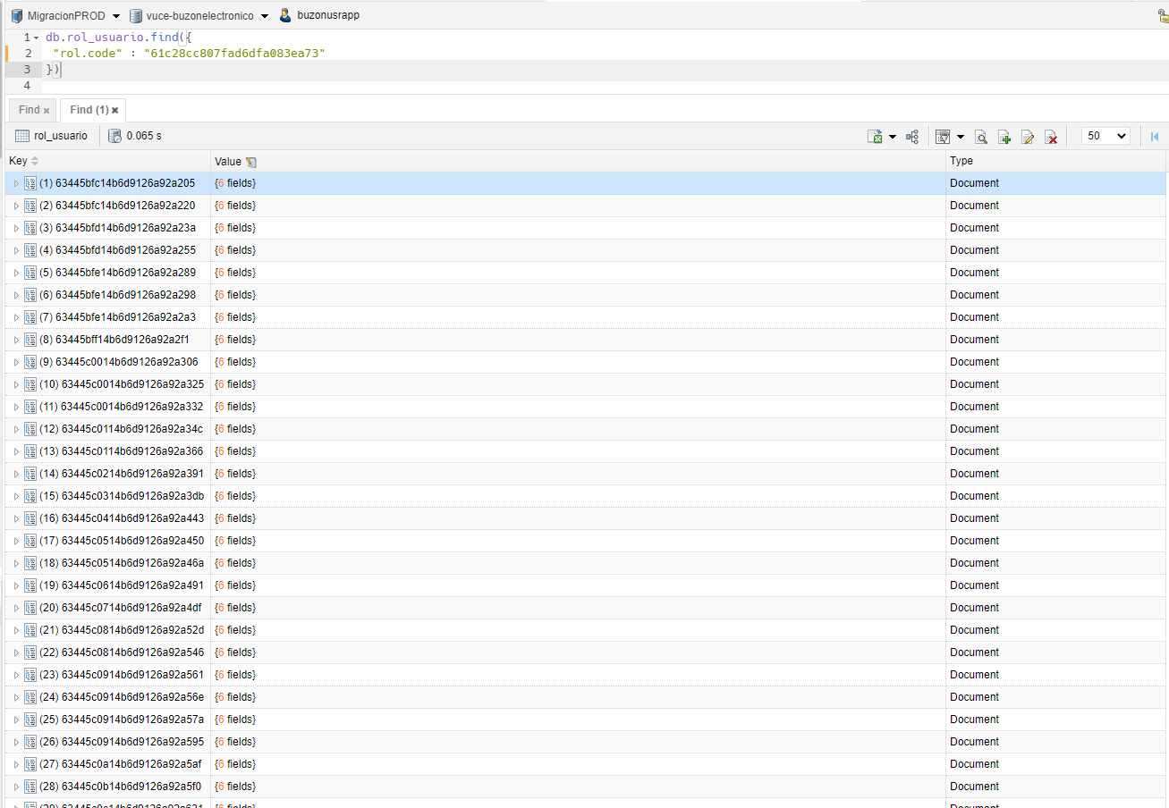

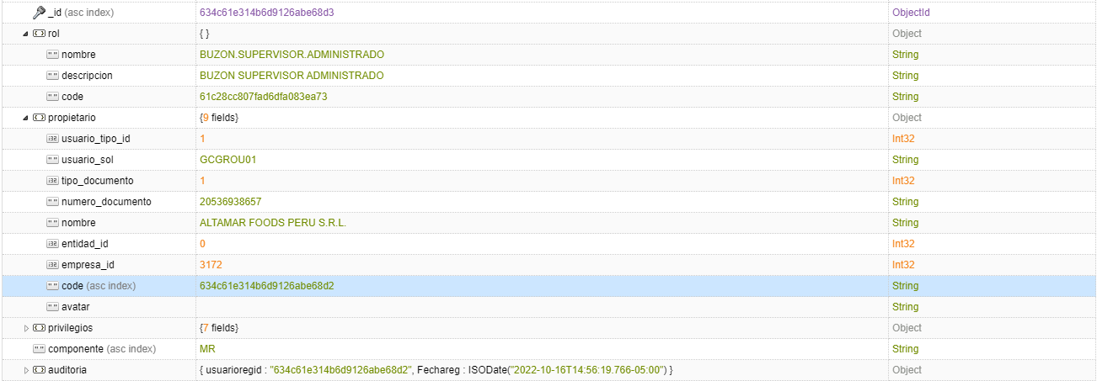

PASO 3: IDENTIFICAR EL USUARIO RELACIONADO AL CODE
Se extrae el usuario_id para identicar en los envios

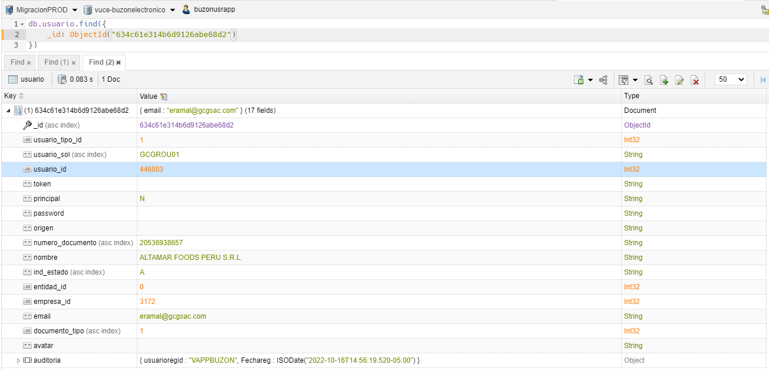

PASO 4: IDENTIFICAR LOS AVISOS DE TIPO "MENSAJE" EN PERIODO DE "1" MES
Se muestra un total de 143 registros de tipo mensaje en un periodo de un mes

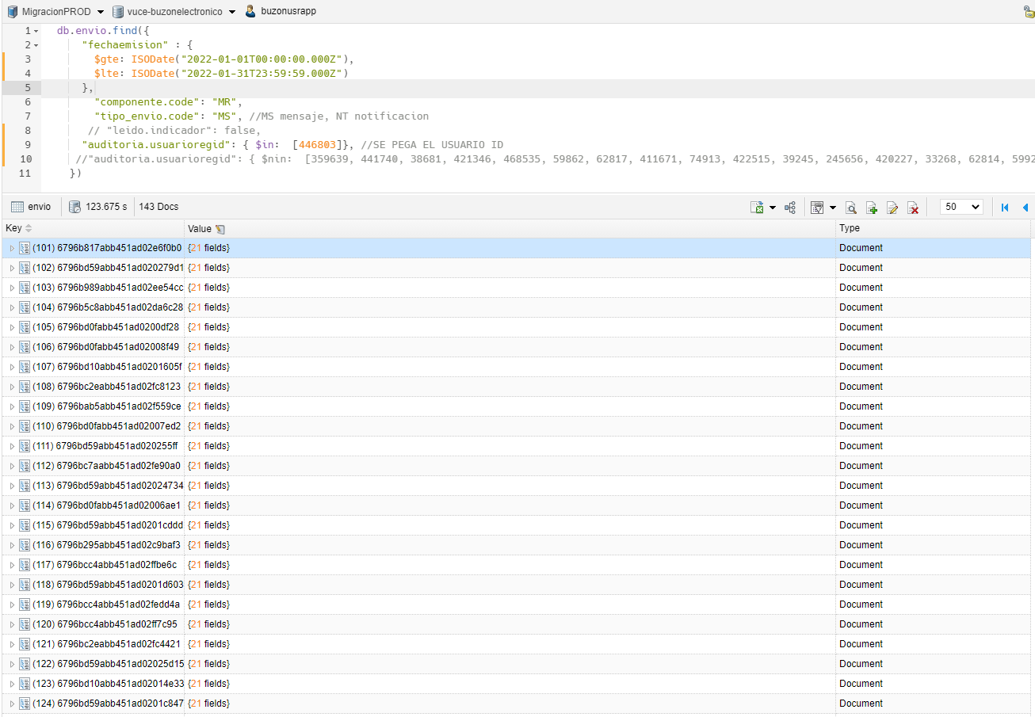

rol: id | rol_usuario: rol_code | usuario: id usuario | envio: usuarioregid | tipo envio
61c28cc807fad6dfa083ea73 | 61c28cc807fad6dfa083ea73 | 634c61e314b6d9126abe68d2 | 446803 | Mensaje

10
VALIDAR MENSAJE CON ROL BUZON.SUPERVISOR.ADMINISTRADO EN UN PERIODO DE 1 MES PARA UN DETERMINADO USUARIO 2

PASO 1: IDENTIFICAR EL ROL CON EL COMPONENTE
Se extrae el _id para identicar con los usuarios de dicho ROL

PASO 2: IDENTIFICAR EL USUARIO RELACIONADO AL ID ROL
Se extrae el propietario.code para identicar el Id del usuario

PASO 3: IDENTIFICAR EL USUARIO RELACIONADO AL CODE
Se extrae el usuario_id para identicar en los envios

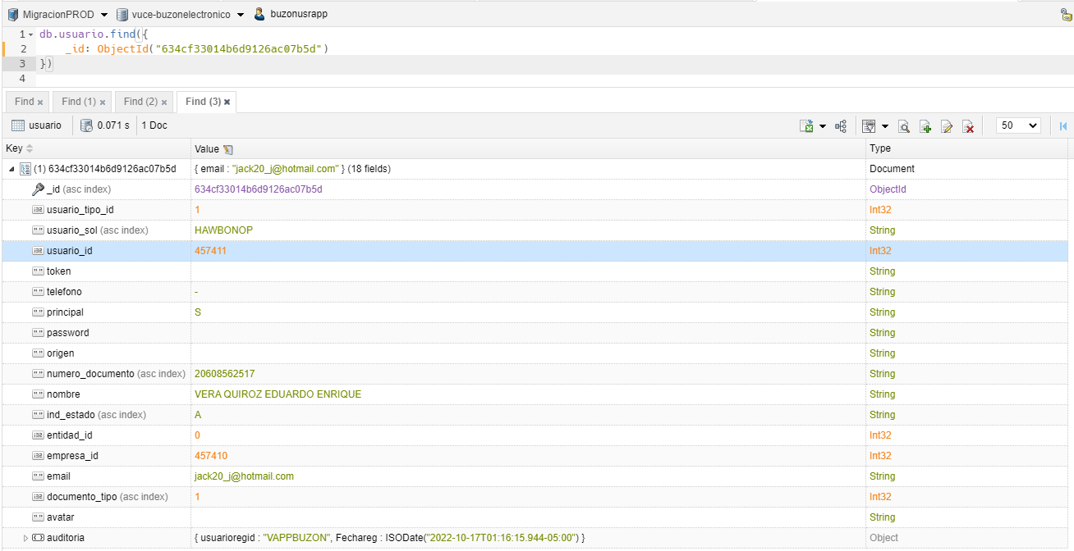

PASO 4: IDENTIFICAR LOS AVISOS DE TIPO "MENSAJE" EN PERIODO DE "1" MES
Se muestra un total de 6 registros de tipo mensaje en un periodo de un mes

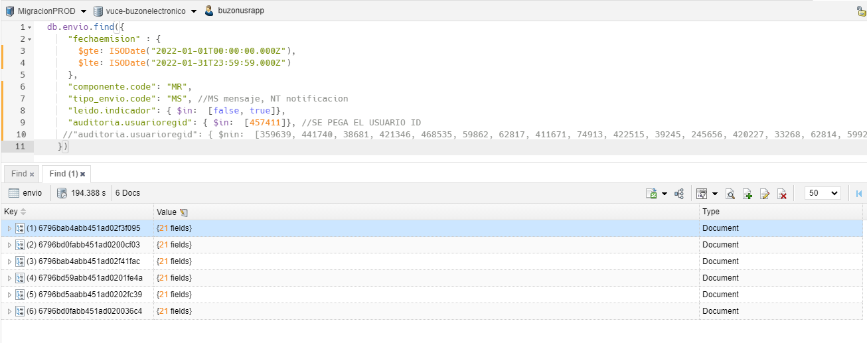

rol: id | rol_usuario: rol_code | usuario: id usuario | envio: usuarioregid | tipo envio
61c28cc807fad6dfa083ea73 | 61c28cc807fad6dfa083ea73 | 634cf33014b6d9126ac07b5d | 457411 | Mensaje

11
VALIDAR MENSAJE CON ROL BUZON.HELPDESK EN UN PERIODO DE 1 MES PARA UN DETERMINADO USUARIO 1

PASO 1: IDENTIFICAR EL ROL CON EL COMPONENTE
Se extrae el _id para identicar con los usuarios de dicho ROL

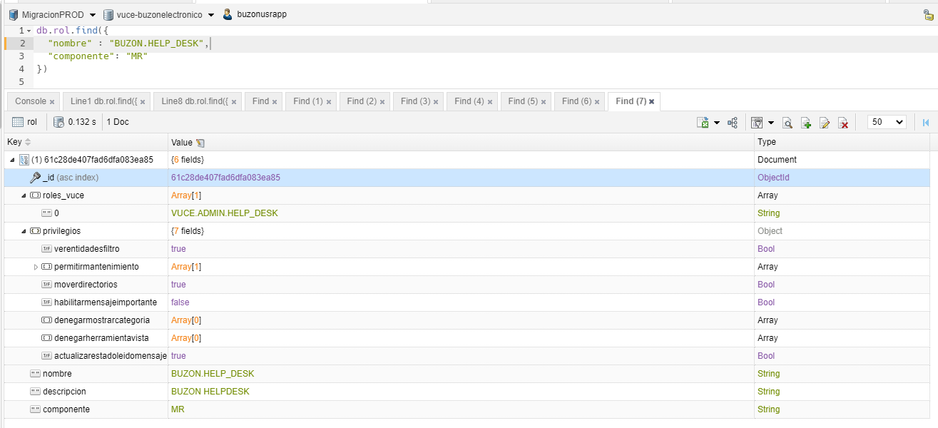

PASO 2: IDENTIFICAR EL USUARIO RELACIONADO AL ID ROL
Se extrae el propietario.code para identicar el Id del usuario

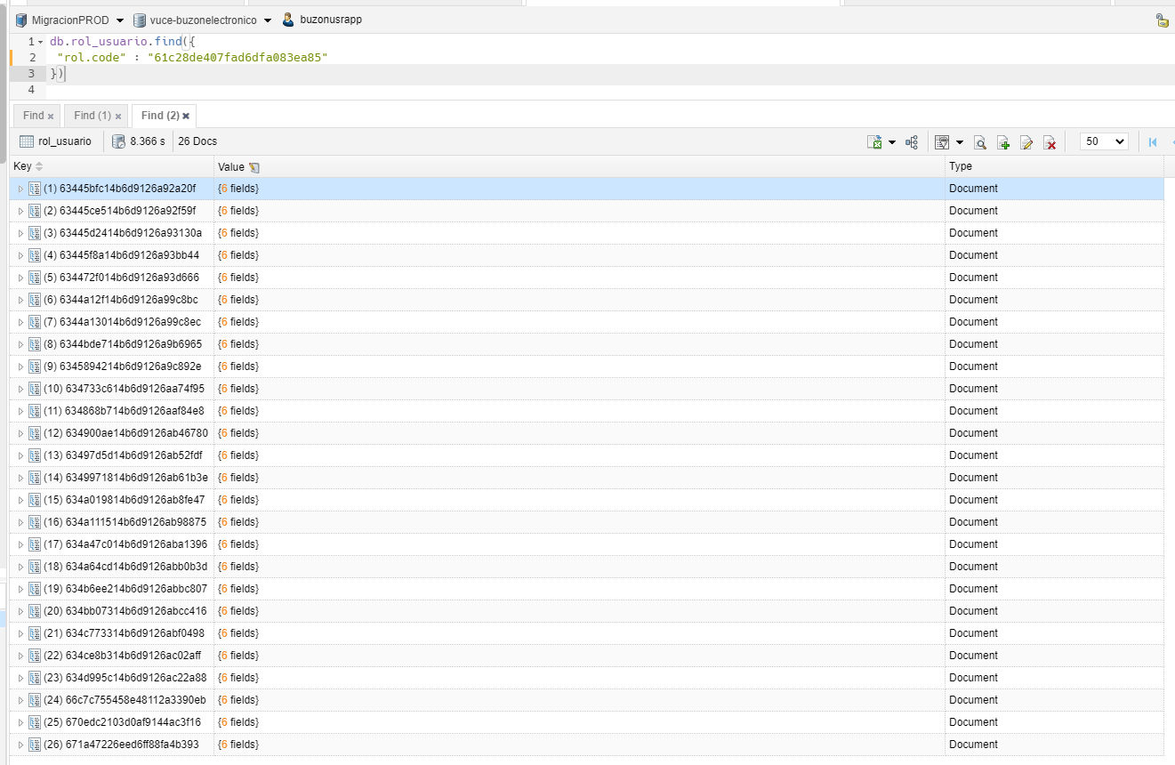

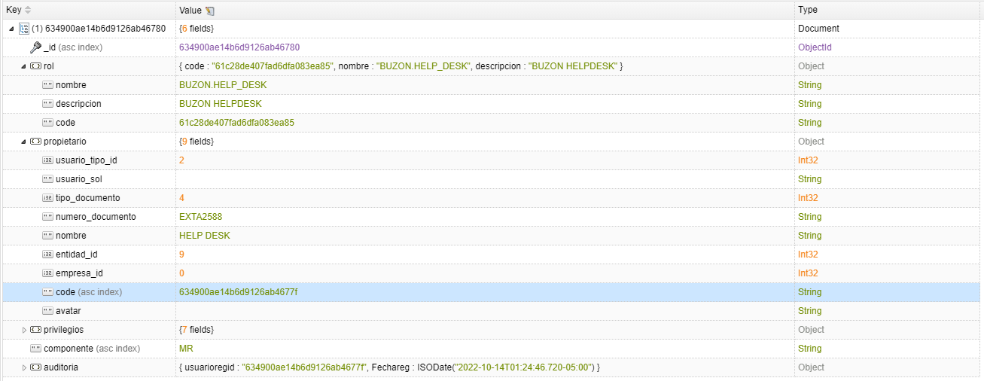

PASO 3: IDENTIFICAR EL USUARIO RELACIONADO AL CODE
Se extrae el usuario_id para identicar en los envios

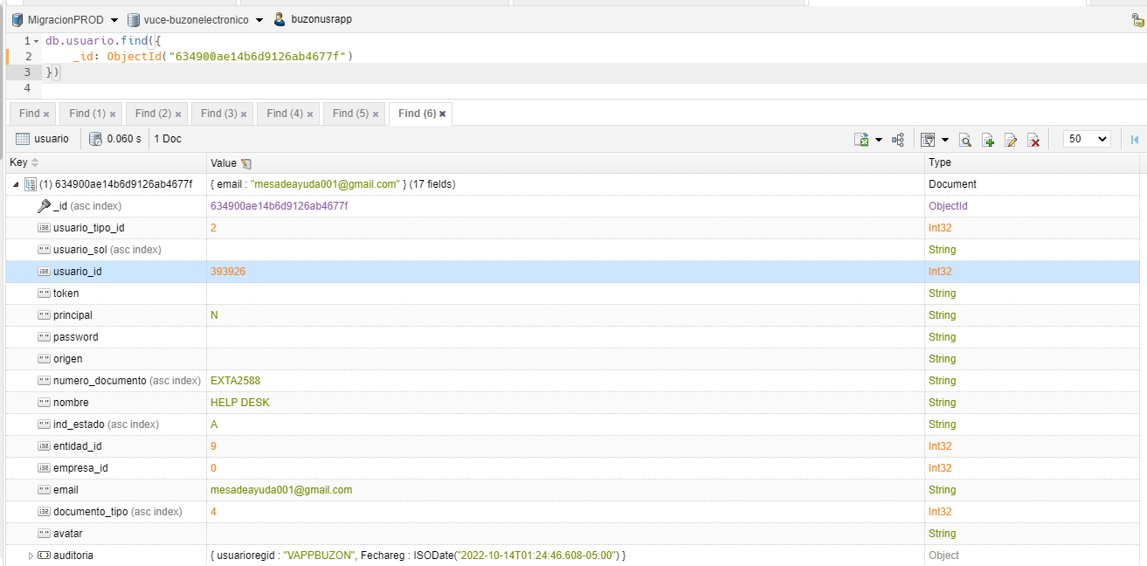

PASO 4: IDENTIFICAR LOS AVISOS DE TIPO "MENSAJE" EN PERIODO DE "1" MES
Se muestra un total de 1 registro de tipo mensaje en un periodo de un mes

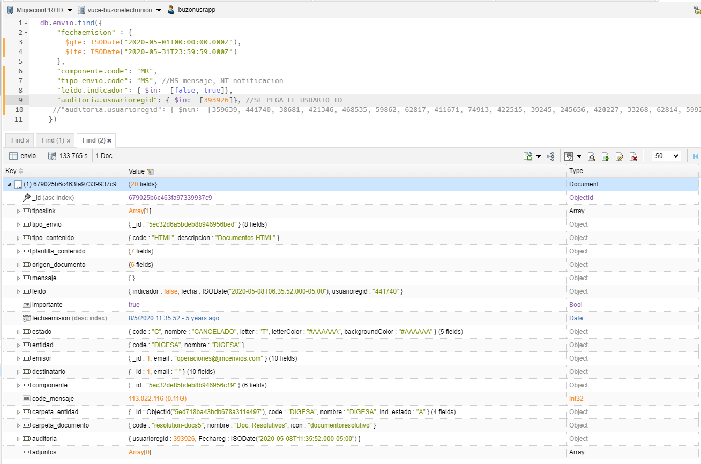

rol: id | rol_usuario: rol_code | usuario: id usuario | envio: usuarioregid | tipo envio
61c28cc807fad6dfa083ea73 | 61c28cc807fad6dfa083ea73 | 634cf33014b6d9126ac07b5d | 393926 | Mensaje

12
VALIDAR MENSAJE CON ROL BUZON.HELPDESK EN UN PERIODO DE 1 MES PARA UN DETERMINADO USUARIO 2

PASO 1: IDENTIFICAR EL ROL CON EL COMPONENTE
Se extrae el _id para identicar con los usuarios de dicho ROL

PASO 2: IDENTIFICAR EL USUARIO RELACIONADO AL ID ROL
Se extrae el propietario.code para identicar el Id del usuario

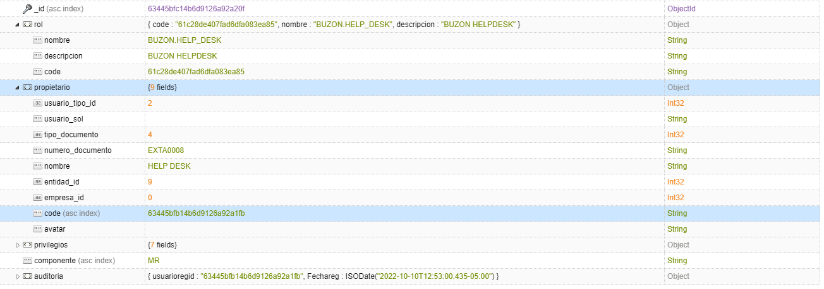

PASO 3: IDENTIFICAR EL USUARIO RELACIONADO AL CODE
Se extrae el usuario_id para identicar en los envios

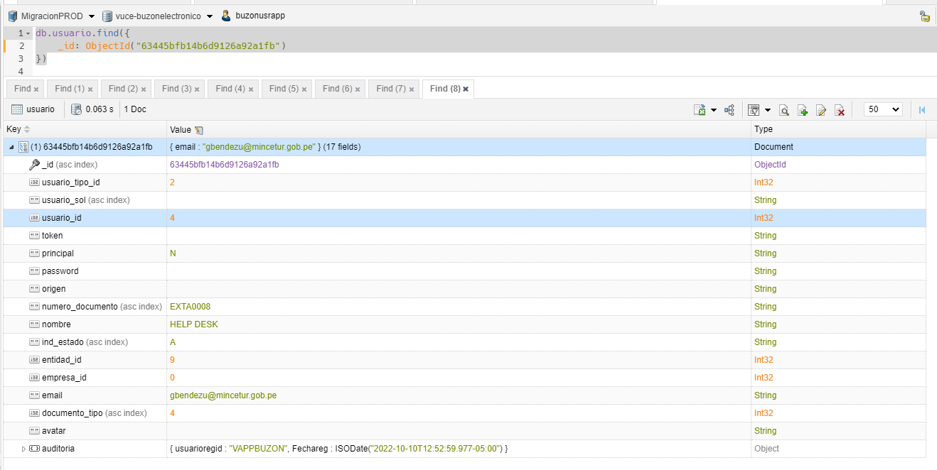

PASO 4: IDENTIFICAR LOS AVISOS DE TIPO "MENSAJE" EN PERIODO DE "1" MES
Se muestra un total de 1 registro de tipo mensaje en un periodo de un mes

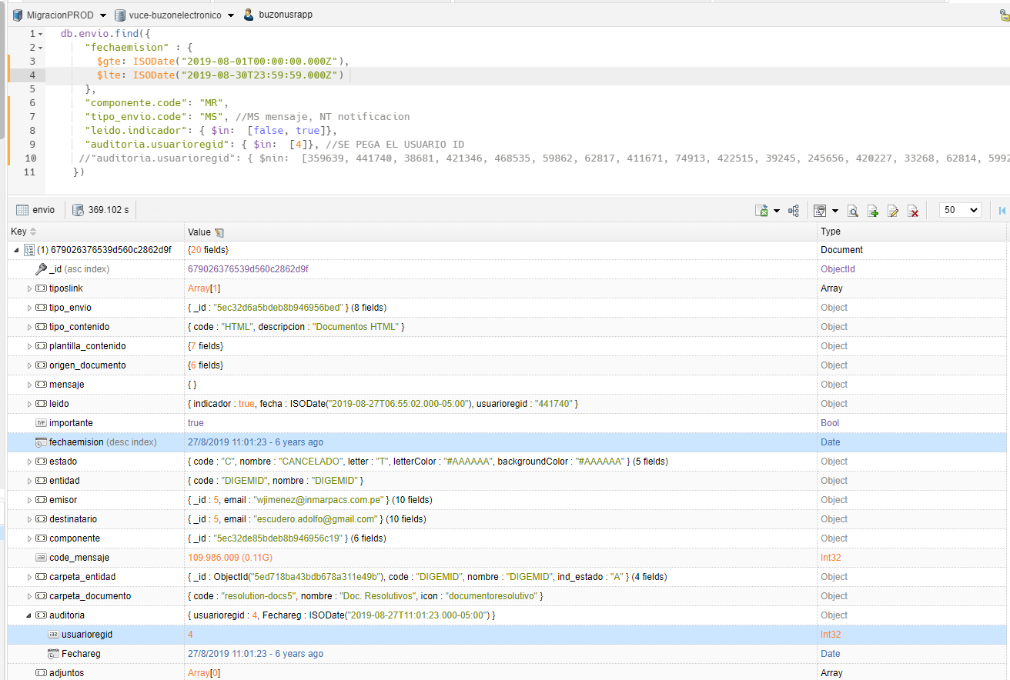

rol: id | rol_usuario: rol_code | usuario: id usuario | envio: usuarioregid | tipo envio
61c28cc807fad6dfa083ea73 | 61c28cc807fad6dfa083ea73 | 63445bfb14b6d9126a92a1fb | 4 | Mensaje

13
VALIDAR MENSAJE CON ROL BUZON.ENTIDAD EN UN PERIODO DE 1 MES PARA UN DETERMINADO USUARIO 2

PASO 1: IDENTIFICAR EL ROL CON EL COMPONENTE
Se extrae el _id para identicar con los usuarios de dicho ROL

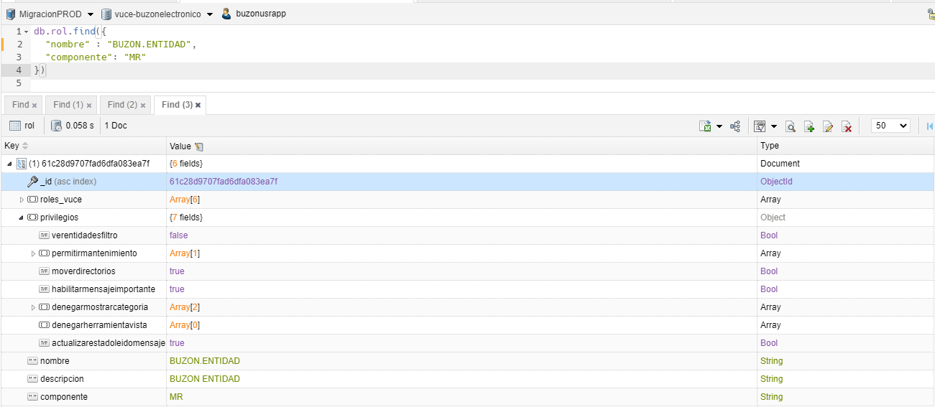

PASO 2: IDENTIFICAR EL USUARIO RELACIONADO AL ID ROL
Se extrae el propietario.code para identicar el Id del usuario

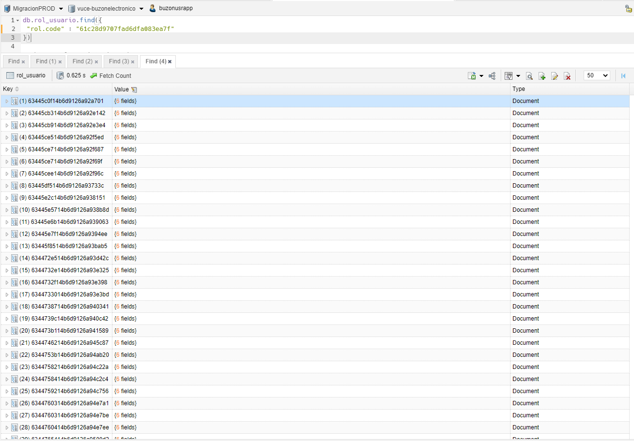

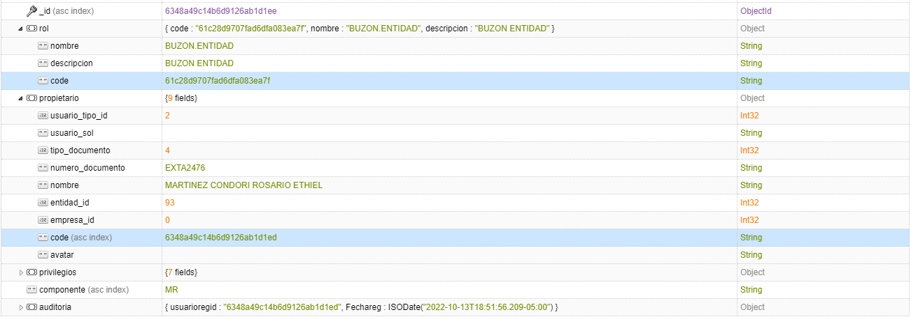

PASO 3: IDENTIFICAR EL USUARIO RELACIONADO AL CODE
Se extrae el usuario_id para identicar en los envios

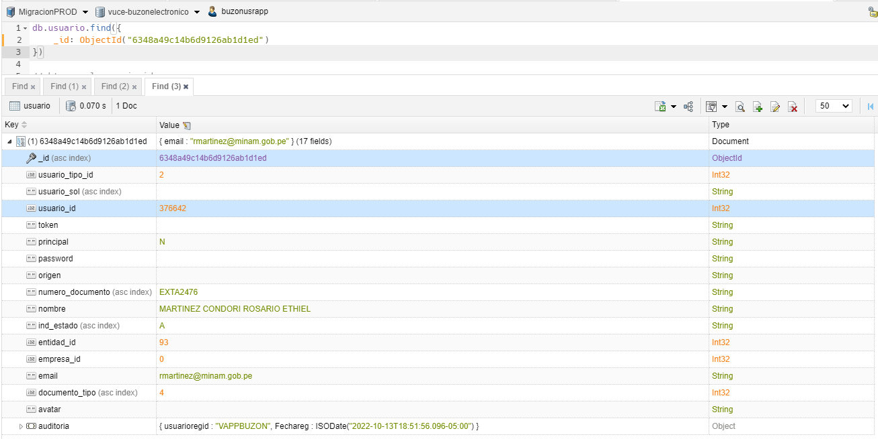

PASO 4: IDENTIFICAR LOS AVISOS DE TIPO "NOTIFICACION" EN PERIODO DE "1" MES
Se muestra un total de 24 registros de tipo notificación en un periodo de un mes

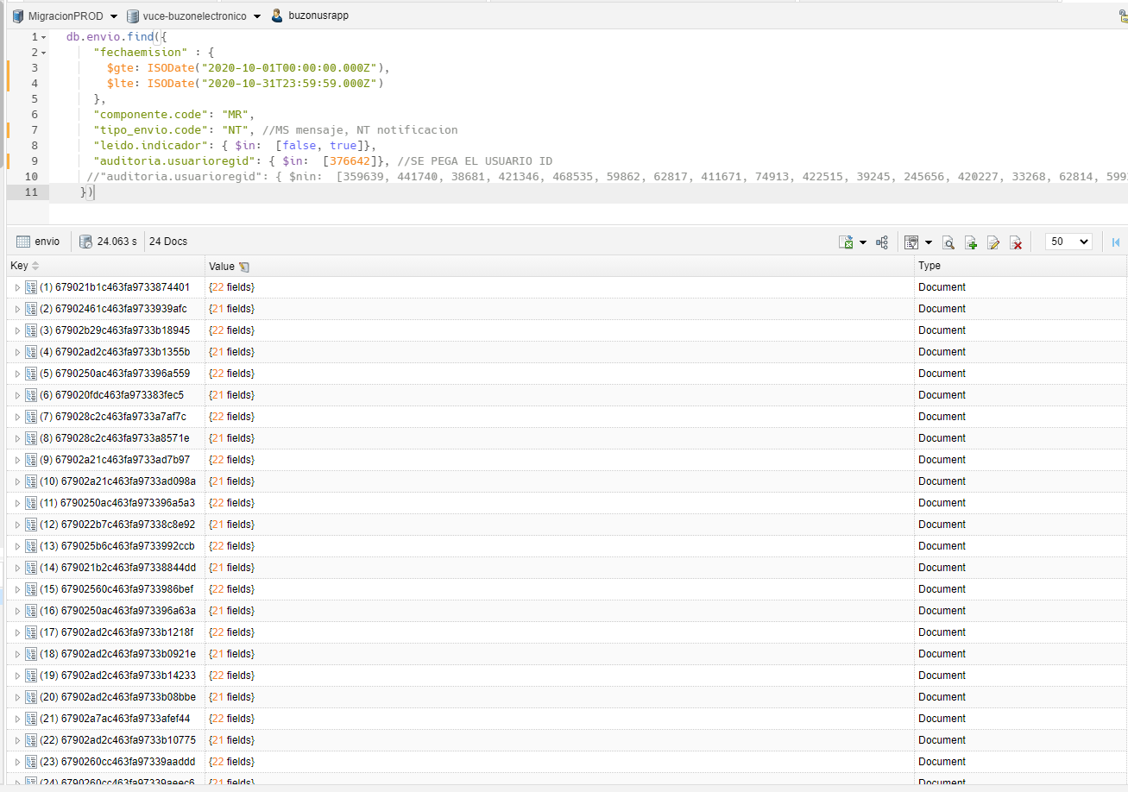

rol: id | rol_usuario: rol_code | usuario: id usuario | envio: usuarioregid | tipo envio
61c28d9707fad6dfa083ea7f | 61c28d9707fad6dfa083ea7f | 6348a49c14b6d9126ab1d1ed | 376642 | Notificacion

14
VALIDAR MENSAJE CON ROL BUZON.ENTIDAD EN UN PERIODO DE 1 MES PARA UN DETERMINADO USUARIO 2

PASO 1: IDENTIFICAR EL ROL CON EL COMPONENTE
Se extrae el _id para identicar con los usuarios de dicho ROL

PASO 2: IDENTIFICAR EL USUARIO RELACIONADO AL ID ROL
Se extrae el propietario.code para identicar el Id del usuario

PASO 3: IDENTIFICAR EL USUARIO RELACIONADO AL CODE
Se extrae el usuario_id para identicar en los envios

PASO 4: IDENTIFICAR LOS AVISOS DE TIPO "NOTIFICACION" EN PERIODO DE "1" MES
Se muestra un total de 20 registros de tipo notificación en un periodo de un mes

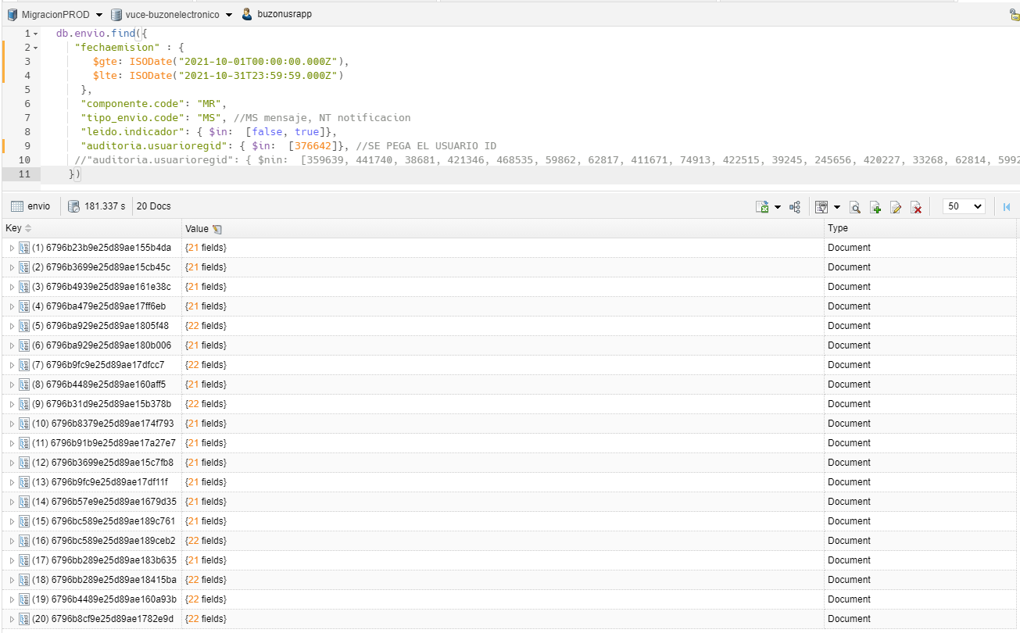

rol: id | rol_usuario: rol_code | usuario: id usuario | envio: usuarioregid | tipo envio
61c28d9707fad6dfa083ea7f | 61c28d9707fad6dfa083ea7f | 6348a49c14b6d9126ab1d1ed | 376642 | Mensaje

15
VALIDAR MENSAJE CON ROL BUZON.ENTIDAD EN UN PERIODO DE 1 MES PARA UN DETERMINADO USUARIO 2

PASO 1: IDENTIFICAR EL ROL CON EL COMPONENTE
Se extrae el _id para identicar con los usuarios de dicho ROL

PASO 2: IDENTIFICAR EL USUARIO RELACIONADO AL ID ROL
Se extrae el propietario.code para identicar el Id del usuario

PASO 3: IDENTIFICAR EL USUARIO RELACIONADO AL CODE
Se extrae el usuario_id para identicar en los envios

PASO 4: IDENTIFICAR LOS AVISOS DE TIPO "NOTIFICACION" EN PERIODO DE "1" MES
Se muestra un total de 36 registros de tipo notificación en un periodo de un mes

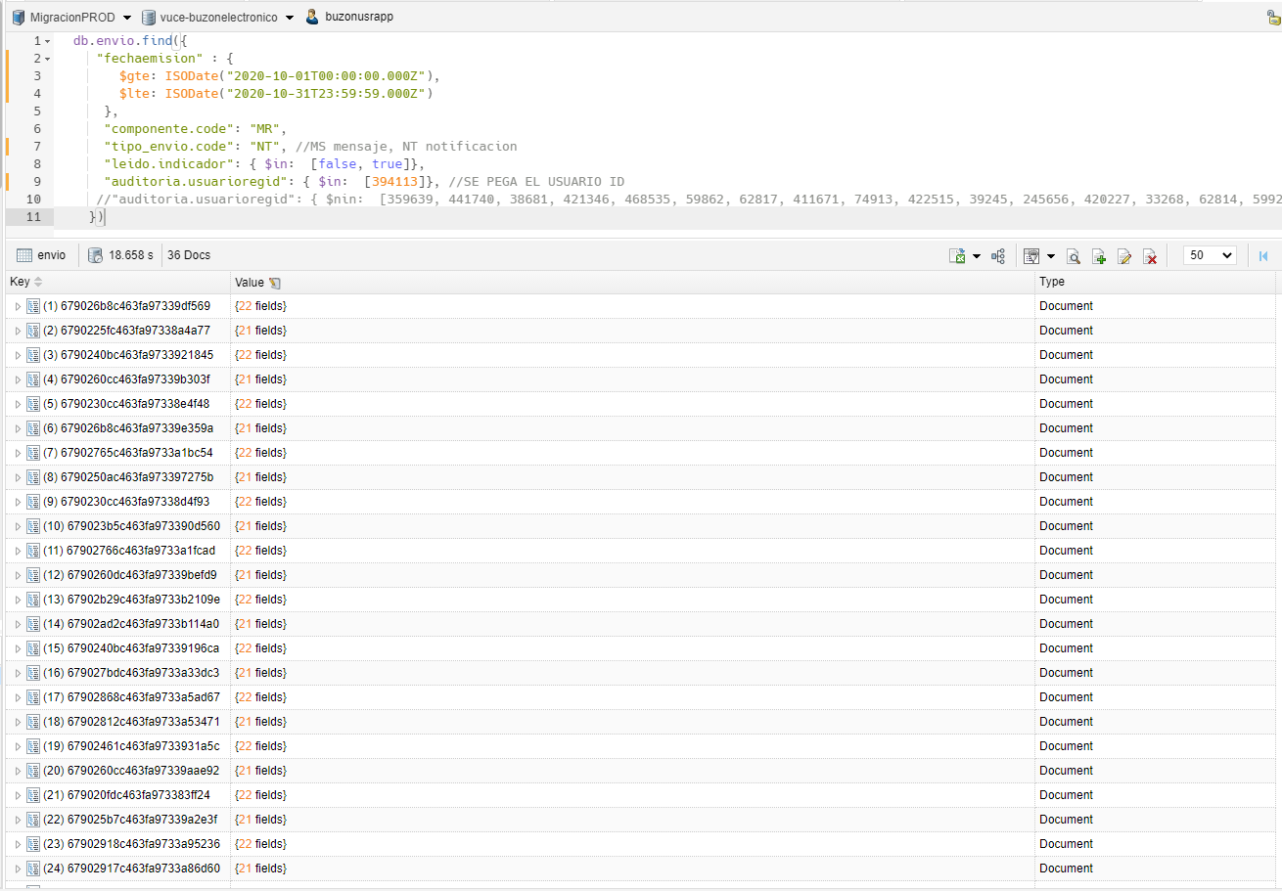

rol: id | rol_usuario: rol_code | usuario: id usuario | envio: usuarioregid | tipo envio
61c28d9707fad6dfa083ea7f | 61c28d9707fad6dfa083ea7f | 6348a49c14b6d9126ab1d1ed | 394113 | Notificacion

16
VALIDAR MENSAJE CON ROL BUZON.ENTIDAD EN UN PERIODO DE 1 MES PARA UN DETERMINADO USUARIO 2

PASO 1: IDENTIFICAR EL ROL CON EL COMPONENTE
Se extrae el _id para identicar con los usuarios de dicho ROL

PASO 2: IDENTIFICAR EL USUARIO RELACIONADO AL ID ROL
Se extrae el propietario.code para identicar el Id del usuario

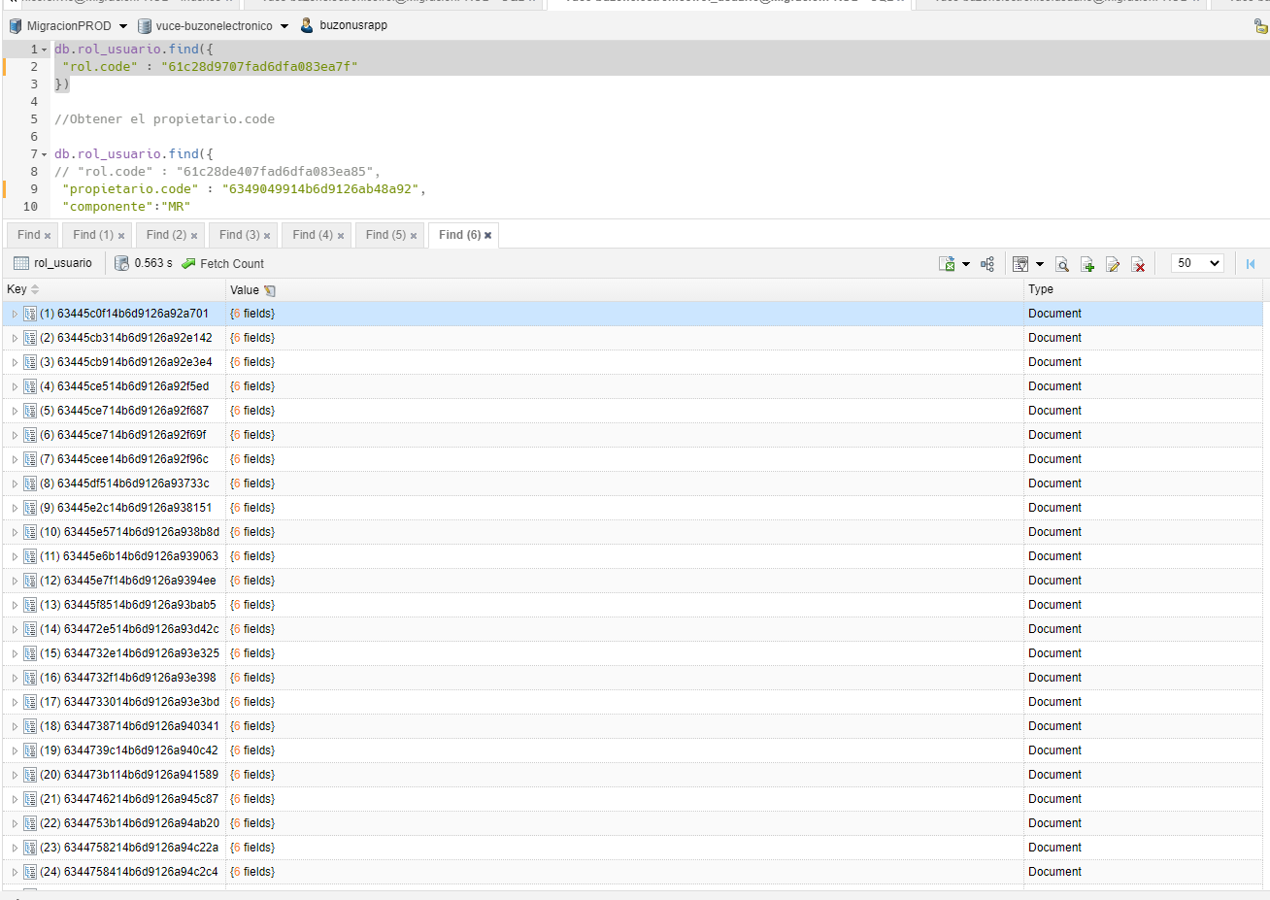

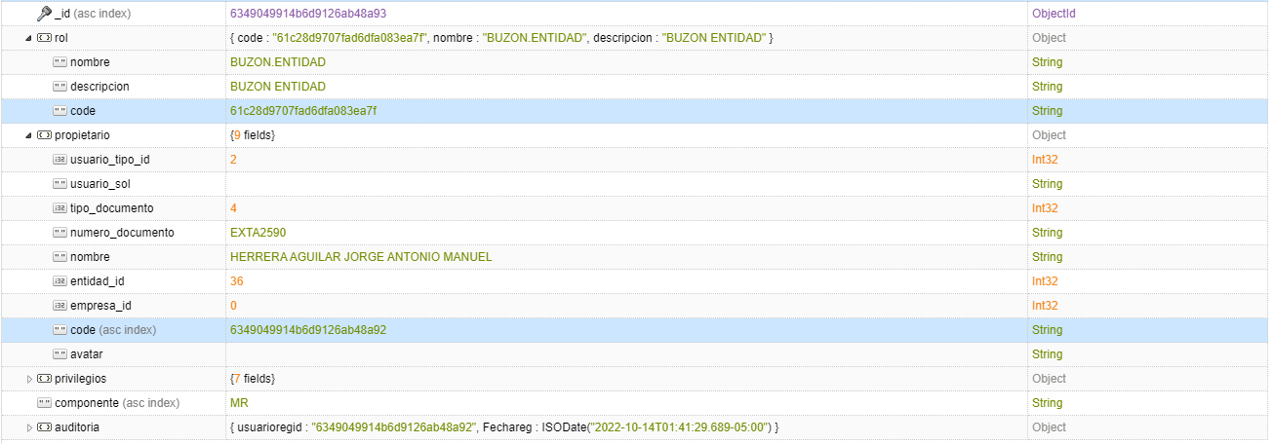

PASO 3: IDENTIFICAR EL USUARIO RELACIONADO AL CODE
Se extrae el usuario_id para identicar en los envios

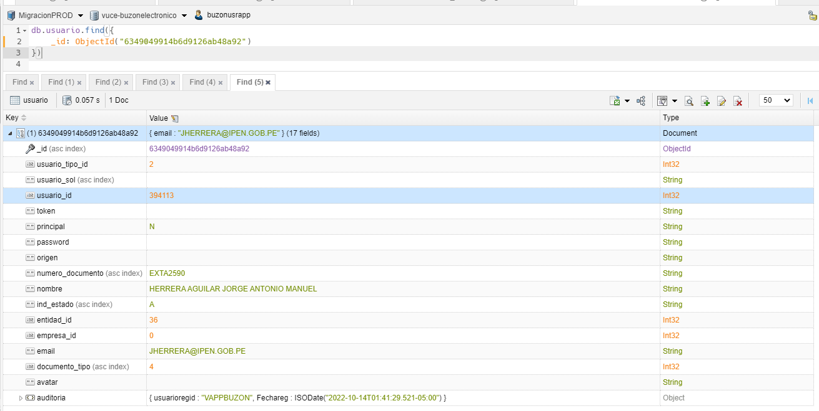

PASO 4: IDENTIFICAR LOS AVISOS DE TIPO "MENSAJE" EN PERIODO DE "1" MES
Se muestra un total de 30 registros de tipo mensaje en un periodo de un mes

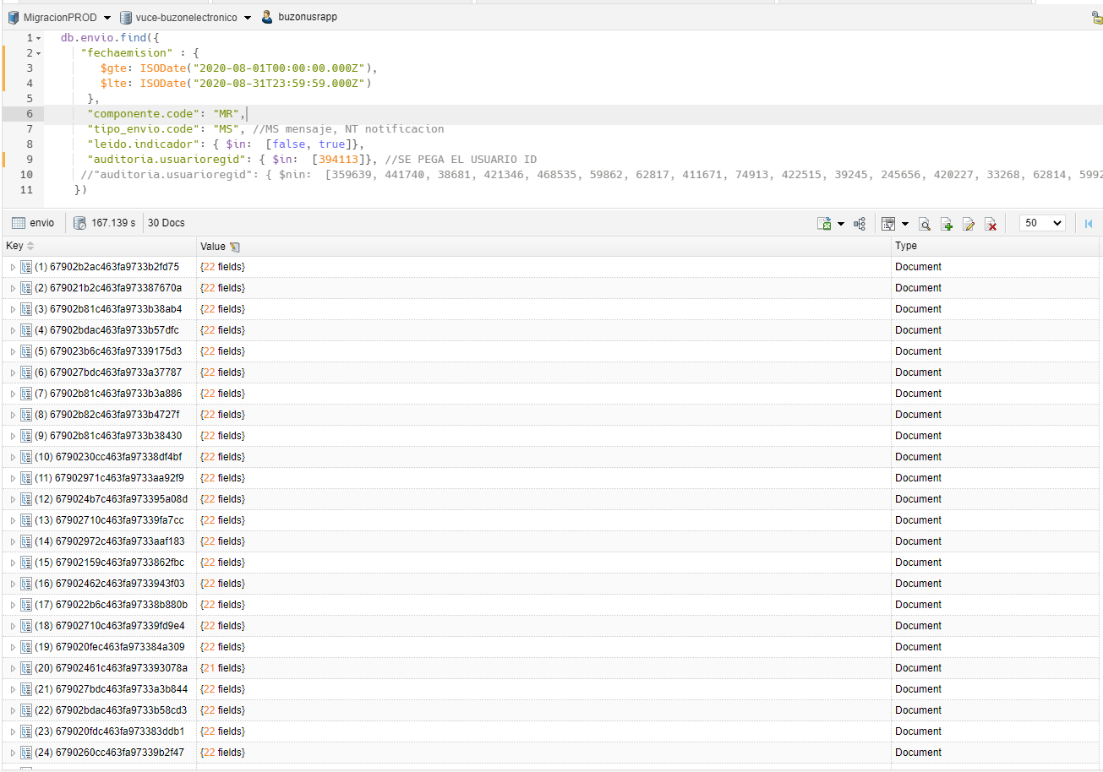

rol: id | rol_usuario: rol_code | usuario: id usuario | envio: usuarioregid | tipo envio
61c28d9707fad6dfa083ea7f | 61c28d9707fad6dfa083ea7f | 6349049914b6d9126ab48a92 | 394113 | Mensaje

17
VALIDAR MENSAJE CON ROL BUZON.SUPERVISOR.ADMINISTRADO EN UN PERIODO DE 1 MES PARA UN DETERMINADO USUARIO

PASO 1: IDENTIFICAR EL ROL CON EL COMPONENTE
Se extrae el _id para identicar con los usuarios de dicho ROL

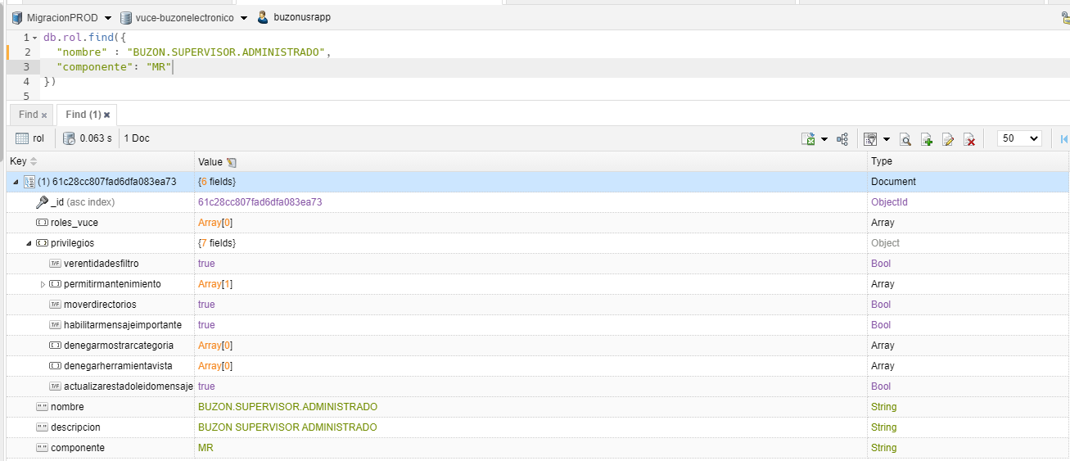

PASO 2: IDENTIFICAR EL USUARIO RELACIONADO AL ID ROL
Se extrae el propietario.code para identicar el Id del usuario

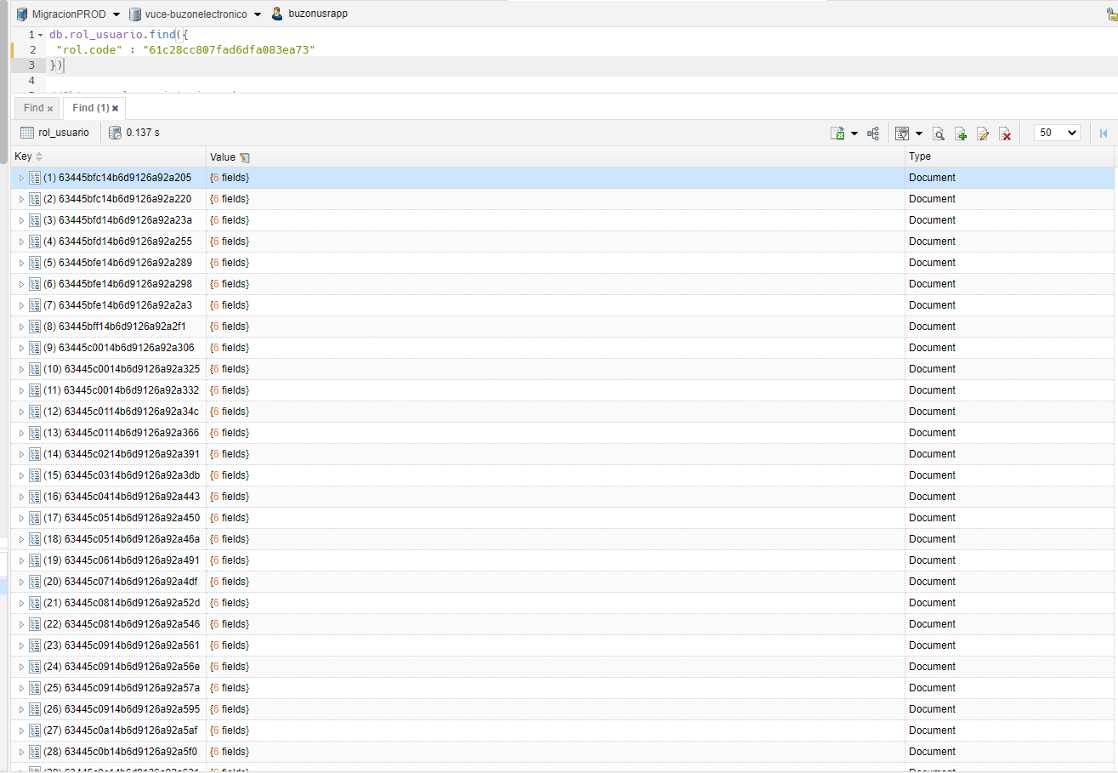

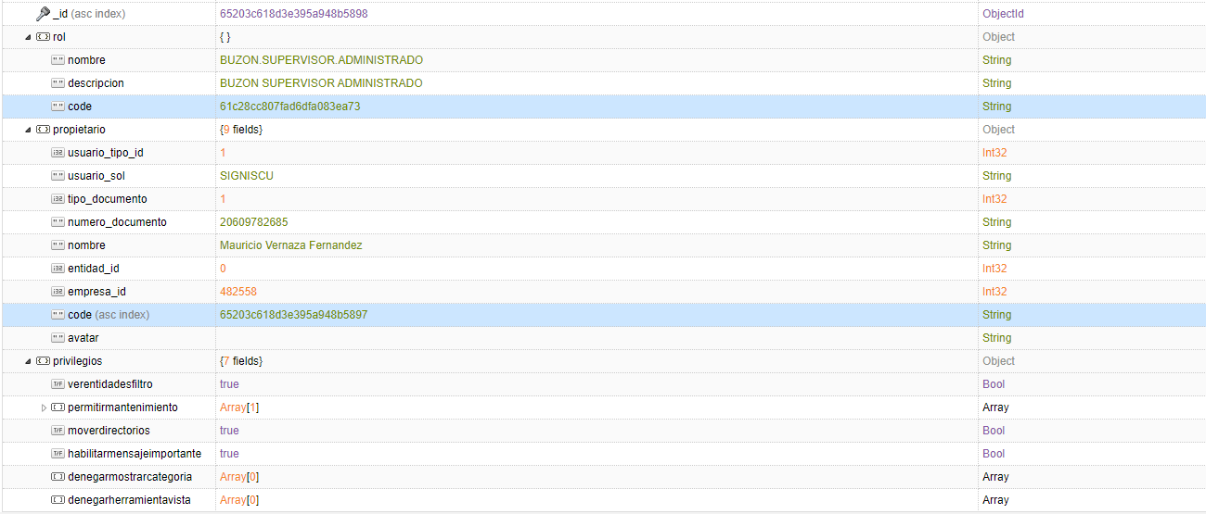

PASO 3: IDENTIFICAR EL USUARIO RELACIONADO AL CODE
Se extrae el usuario_id para identicar en los envios

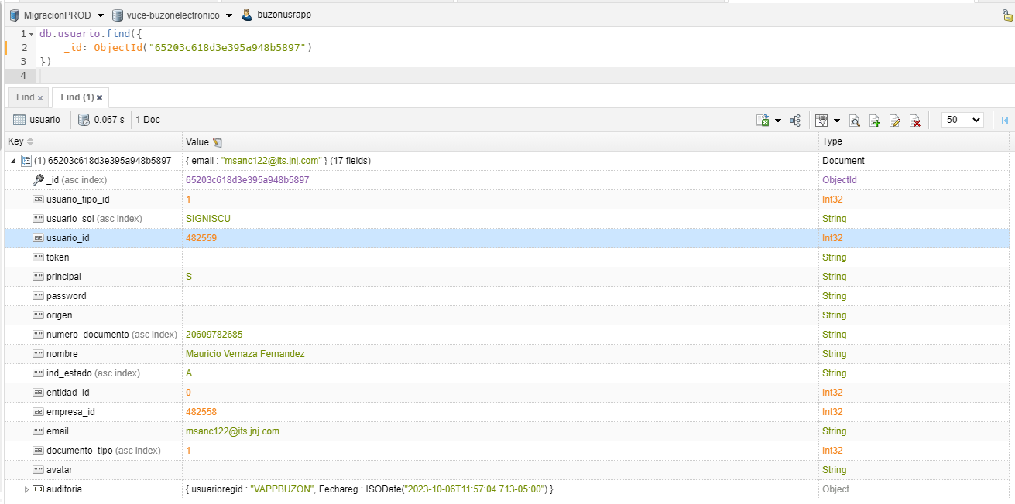

PASO 4: IDENTIFICAR LOS AVISOS DE TIPO "MENSAJE" EN PERIODO DE "1" MES
Se muestra un total de 48 registros de tipo mensaje en un periodo de un mes

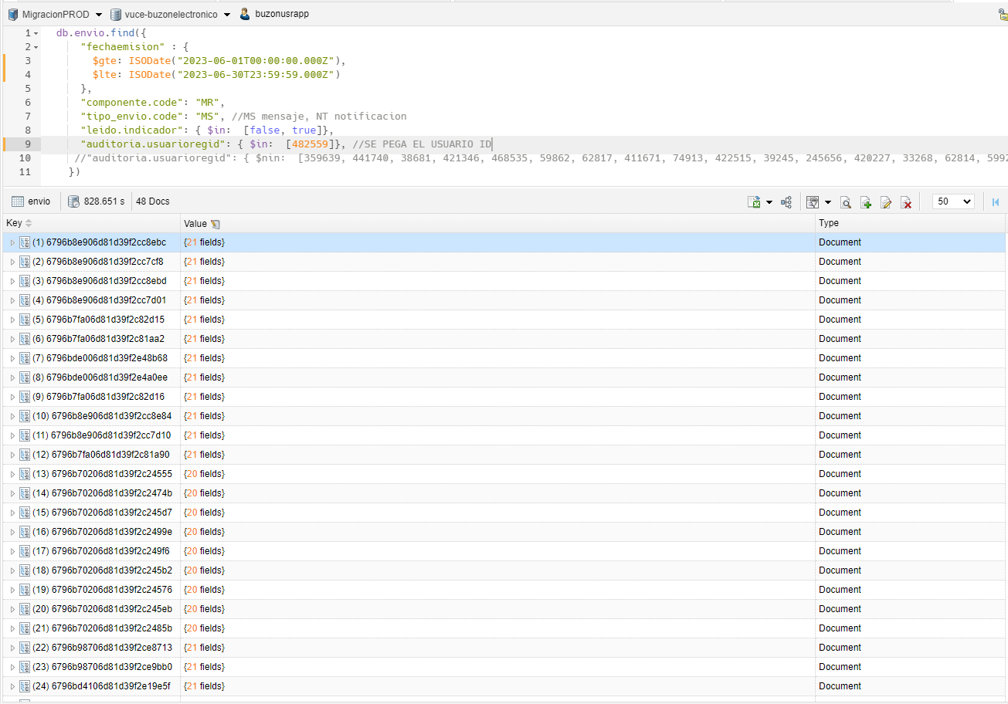

rol: id | rol_usuario: rol_code | usuario: id usuario | envio: usuarioregid | tipo envio
61c28cc807fad6dfa083ea73 | 61c28cc807fad6dfa083ea73 | 65203c618d3e395a948b5897 | 482559 | Mensaje

